fT4
0.103 | 0.784 | 0.702 | 0.719 | 0.851 | 1.372 | 1.192 | 1.247 | 1.548 | 0.513 | 0.661 | 0.655
0.421 | 0.71 | 0.649 | 0.554 | 0.799 | 1.401 | 1.257 | 1.191 | 1.49 | 0.513 | 0.646 | 0.71
0.898 | 0.796 | 0.834 | 0.555 | 0.651 | 1.444 | 1.597 | 1.083 | 1.521 | 0.672 | 0.479 | 0.727
1.289 | 0.56 | 0.739 | 0.535 | 0.722 | 1.366 | 1.565 | 1.051 | 1.406 | 0.512 | 0.444 | 0.776
1.583 | 0.547 | 0.608 | 0.682 | 1.595 | 1.464 | 1.394 | 1.26 | 0.491 | 0.538 | 0.634 | 0.387
1.763 | 0.561 | 0.634 | 0.778 | 1.505 | 1.385 | 1.332 | 1.15 | 0.434 | 0.517 | 0.642 | 0.494
1.87 | 0.629 | 0.675 | 0.675 | 1.111 | 1.272 | 1.563 | 1.45 | 0.954 | 0.74 | 0.797 | 0.472
2.466 | 0.669 | 0.719 | 0.684 | 1.083 | 1.223 | 1.613 | 1.427 | 0.656 | 0.68 | 0.734 | 0.409

fT4
 | expected | abs
std1 | 100 | 0.103 | 0.5477
std2 | 50 | 0.421 | 0.4577
std3 | 25 | 0.898 | 0.9752
std4 | 12.5 | 1.289 | 1.374575
std5 | 6.25 | 1.583 | 1.60941875
std6 | 3.13 | 1.763 | 1.73542307
std7 | 1.56 | 1.87 | 1.80103808
blank |  | 2.466

Numune | abs. | Result (pg/ml)
G1-1 | 0.784 | 1.8340155968
G1-1 | 0.71 | 1.83717923
G1-2 | 0.796 | 1.8335028848
G1-2 | 0.56 | 1.84360208 |  |  |  |  |  | concentratıon( pg/ml)
G1-3 | 0.547 | 1.8441593627
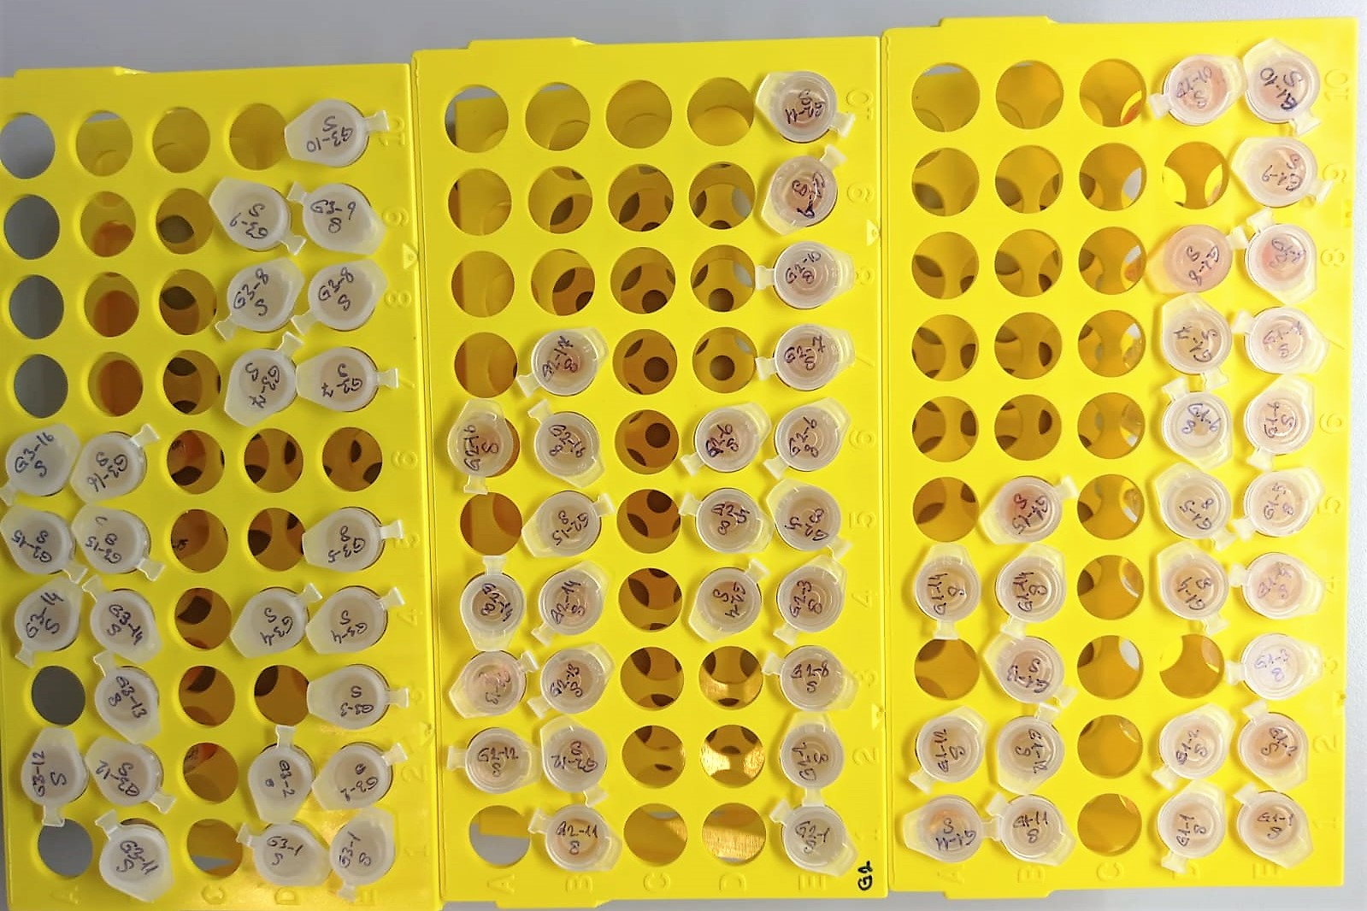
G1-3 | 0.561 | 1.8435592163
G1-4 | 0.629 | 1.8406458923
G1-4 | 0.669 | 1.8389334683
G1-5 | 0.702 | 1.8375214412
G1-5 | 0.649 | 1.8397895603
G1-6 | 0.834 | 1.8318798668
G1-6 | 0.739 | 1.8359390363
G1-7 | 0.608 | 1.8415452992
G1-7 | 0.634 | 1.8404317868
G1-8 | 0.675 | 1.8386766875
G1-8 | 0.719 | 1.8367942883
G1-9 | 0.719 | 1.8367942883
G1-9 | 0.554 | 1.8438592748
G1-10 | 0.555 | 1.8438164075
G1-10 | 0.535 | 1.8446738675
G1-12 | 0.682 | 1.8383771372
G1-12 | 0.778 | 1.8342719852
G1-13 | 0.675 | 1.8386766875
G1-13 | 0.684 | 1.8382915568
G1-14 | 0.851 | 1.8311540603
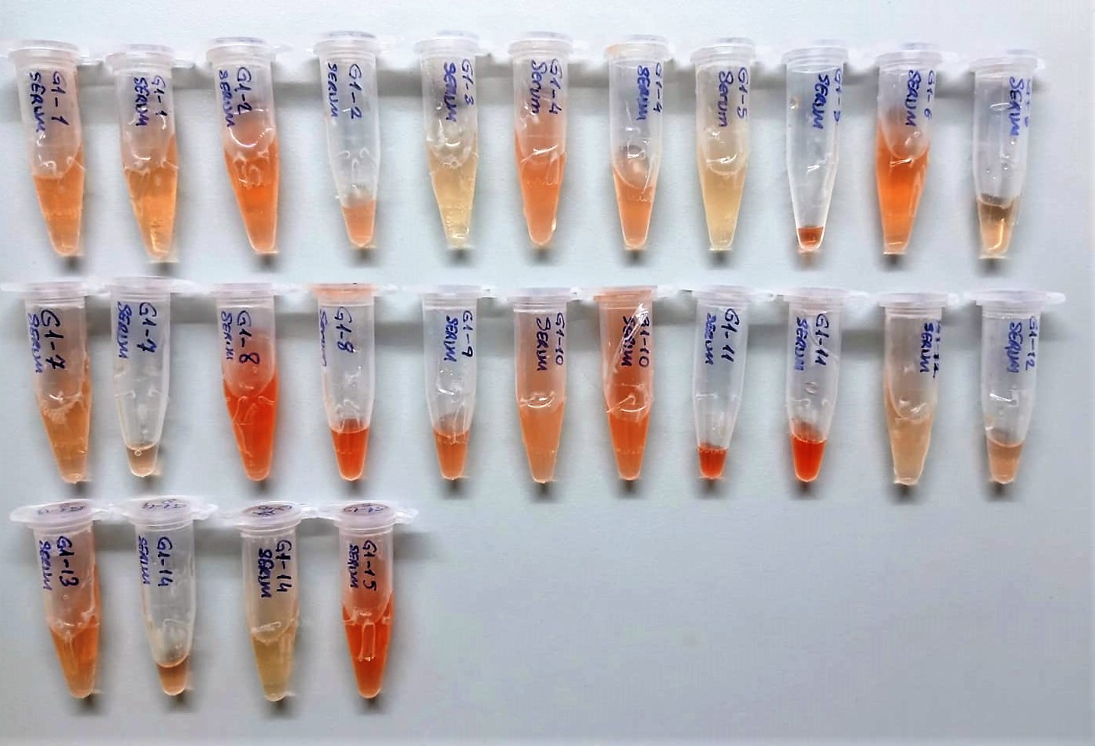
G1-14 | 0.799 | 1.8333747203
G1-15 | 0.651 | 1.8397039403
G1-15 | 0.722 | 1.8366659852
G2-1 | 1.595 | 1.7995592075
G2-1 | 1.505 | 1.8033635075
G2-2 | 1.111 | 1.8200750963
G2-2 | 1.083 | 1.8212662667
G2-3 | 1.372 | 1.8089943152
G2-3 | 1.401 | 1.8077656403
G2-4 | 1.444 | 1.8059447408
G2-4 | 1.366 | 1.8092485868
G2-5 | 1.464 | 1.8050981888
G2-5 | 1.385 | 1.8084434675
G2-7 | 1.272 | 1.8132349952
G2-7 | 1.223 | 1.8153151187
G2-8 | 1.192 | 1.8166318592
G2-8 | 1.257 | 1.8138716147
G2-9 | 1.597 | 1.7994747227
G2-9 | 1.565 | 1.8008267675
G2-10 | 1.394 | 1.8080621708
G2-10 | 1.332 | 1.8106898672
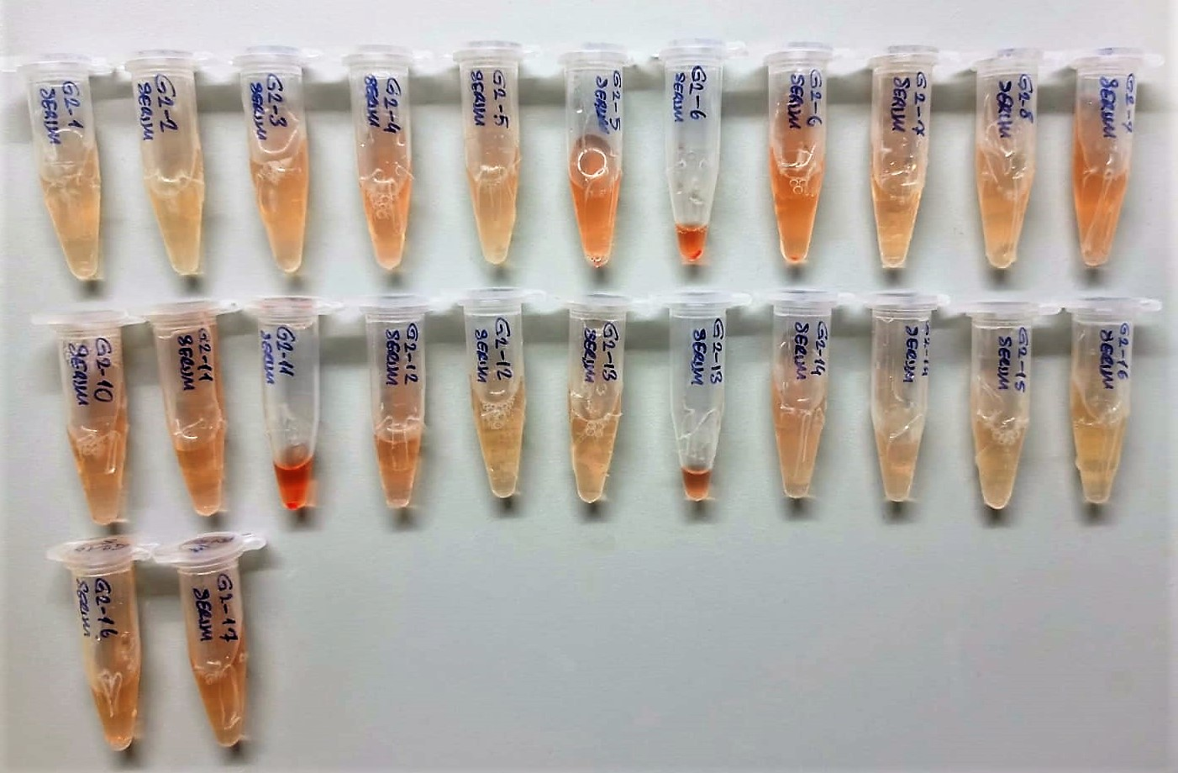
G2-11 | 1.563 | 1.8009112907
G2-11 | 1.613 | 1.7987989307
G2-12 | 1.247 | 1.8142961027
G2-12 | 1.191 | 1.8166743443
G2-13 | 1.083 | 1.8212662667
G2-13 | 1.051 | 1.8226281803
G2-14 | 1.26 | 1.81374428
G2-14 | 1.15 | 1.81841675
G2-15 | 1.45 | 1.80569075
G2-15 | 1.427 | 1.8066644987
G2-16 | 1.548 | 1.8015452912
G2-16 | 1.49 | 1.80399803
G2-17 | 1.521 | 1.8026868323
G2-17 | 1.406 | 1.8075538508
G3-1 | 0.491 | 1.8465611243
G3-1 | 0.434 | 1.8490077068
G3-2 | 0.954 | 1.8267602348
G3-2 | 0.656 | 1.8394899008
G3-3 | 0.513 | 1.8456173507
G3-3 | 0.513 | 1.8456173507
G3-4 | 0.672 | 1.8388050752
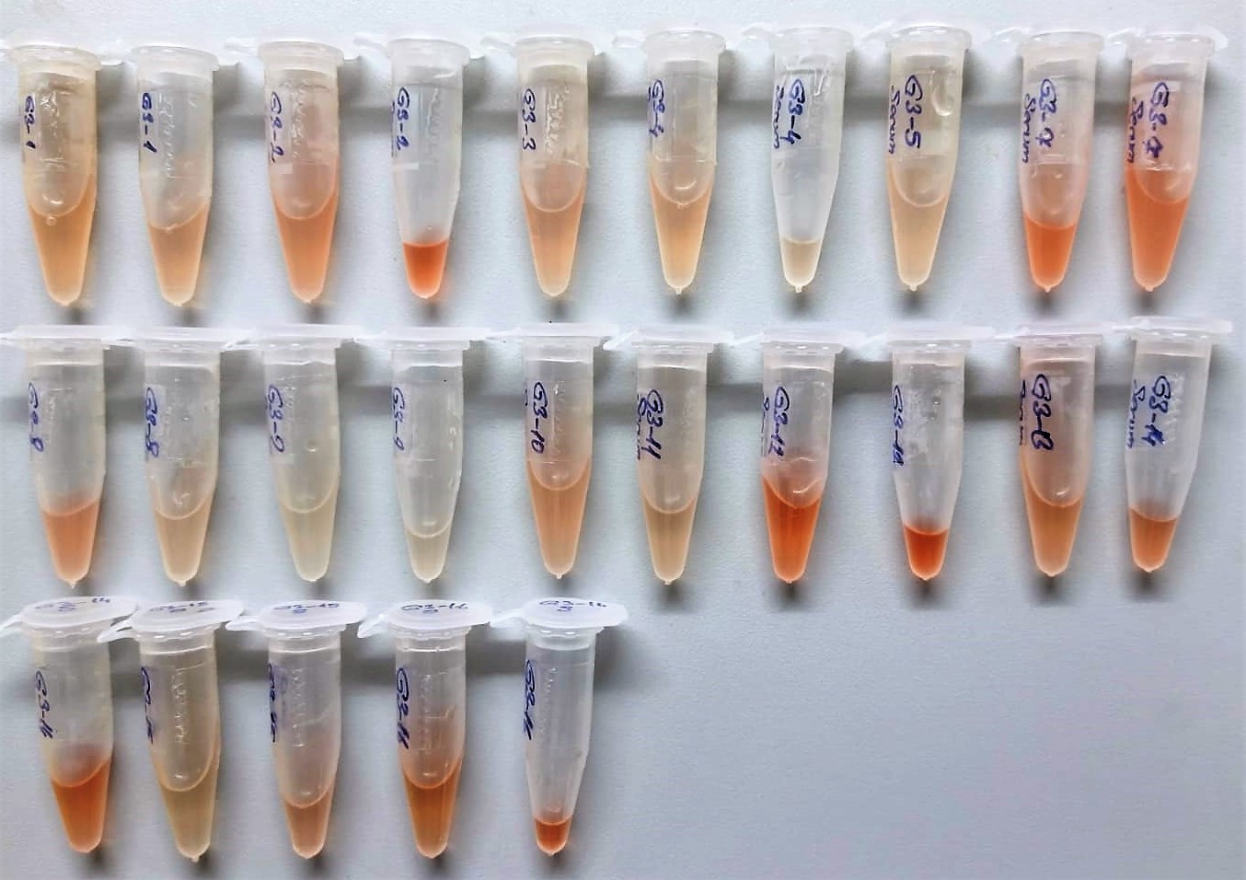
G3-4 | 0.512 | 1.8456602432
G3-5 | 0.538 | 1.8445452332
G3-5 | 0.517 | 1.8454457867
G3-7 | 0.74 | 1.83589628
G3-7 | 0.68 | 1.83846272
G3-8 | 0.661 | 1.8392758763
G3-8 | 0.646 | 1.8399179948
G3-9 | 0.479 | 1.8470760323
G3-9 | 0.444 | 1.8485783408
G3-10 | 0.634 | 1.8404317868
G3-10 | 0.642 | 1.8400892492
G3-11 | 0.797 | 1.8334601627
G3-11 | 0.734 | 1.8361528268
G3-12 | 0.655 | 1.8395327075
G3-12 | 0.71 | 1.83717923
G3-14 | 0.727 | 1.8364521587
G3-14 | 0.776 | 1.8343574528
G3-15 | 0.387 | 1.8510265307
G3-15 | 0.494 | 1.8464324108
G3-16 | 0.472 | 1.8473764352
G3-16 | 0.409 | 1.8500813843

NOT: Playedlerde standartlar hariç 44 numunelik(duplike çalışmak için) yer olduğu için her gruptan bir adet numune çıkarıldı.
Çıkarılan numunler: (G1-11),(G2-6),(G3-13)

Not: (G1-9) nolu numuneye (G1-10) nolu numuneden takviye edildi.

fT3
0.181 | 0.884 | 0.729 | 0.621 | 0.96 | 1.384 | 1.307 | 1.486 | 1.631 | 0.518 | 0.67 | 1.009
0.321 | 0.791 | 0.743 | 0.61 | 0.854 | 1.362 | 1.319 | 1.349 | 1.638 | 0.563 | 0.722 | 0.868
0.836 | 0.536 | 0.784 | 0.572 | 0.707 | 1.412 | 1.613 | 1.155 | 1.413 | 0.642 | 0.651 | 0.823
1.279 | 0.571 | 0.722 | 0.572 | 0.642 | 1.3 | 1.509 | 1.117 | 1.37 | 0.59 | 0.597 | 0.884
1.519 | 0.585 | 0.627 | 0.695 | 1.333 | 1.28 | 1.221 | 1.213 | 0.503 | 0.489 | 0.657 | 0.506
1.783 | 0.513 | 0.65 | 0.651 | 1.52 | 1.324 | 1.314 | 1.179 | 0.485 | 0.501 | 0.664 | 0.52
2.212 | 0.665 | 0.772 | 0.78 | 1.085 | 1.501 | 1.369 | 1.328 | 0.64 | 0.668 | 0.761 | 0.811
2.788 | 0.639 | 0.73 | 0.819 | 0.982 | 1.252 | 1.404 | 1.278 | 0.613 | 0.661 | 0.737 | 0.913

fT3
 | expected | abs
std1 | 100 | 0.181 | 0.2323
std2 | 50 | 0.321 | 0.2873
std3 | 25 | 0.836 | 0.8773
std4 | 12.5 | 1.279 | 1.312925
std5 | 6.25 | 1.519 | 1.56589375
std6 | 3.13 | 1.783 | 1.70094607
std7 |  | 2.212
blank | 0 | 2.788

Numune | abs | Result (pg/ml)
G1-1 | 0.884 | 1.8017820368
G1-1 | 0.791 | 1.8060226043 |  |  |  |  |  | concentratıon(pg/ml)
G1-2 | 0.536 | 1.8176765888
G1-2 | 0.571 | 1.8160747123
G1-3 | 0.585 | 1.8154341675
G1-3 | 0.513 | 1.8187296507
G1-4 | 0.665 | 1.8117761675
G1-4 | 0.639 | 1.8129645963
G1-5 | 0.729 | 1.8088525323
G1-5 | 0.743 | 1.8082133147
G1-6 | 0.784 | 1.8063419968
G1-6 | 0.722 | 1.8091721852
G1-7 | 0.627 | 1.8135132387
G1-7 | 0.65 | 1.81246175
G1-8 | 0.772 | 1.8068895952
G1-8 | 0.73 | 1.80880687
G1-9 | 0.621 | 1.8137875923
G1-9 | 0.61 | 1.81429063
G1-10 | 0.572 | 1.8160289552
G1-10 | 0.572 | 1.8160289552
G1-12 | 0.695 | 1.8104054075
G1-12 | 0.651 | 1.8124160403
G1-13 | 0.78 | 1.80652452
G1-13 | 0.819 | 1.8047453283
G1-14 | 0.96 | 1.79832048
G1-14 | 0.854 | 1.8031493948
G1-15 | 0.707 | 1.8098572547
G1-15 | 0.642 | 1.8128274492
G2-1 | 1.333 | 1.7813817667
G2-1 | 1.52 | 1.77292112
G2-2 | 1.085 | 1.7926346675
G2-2 | 0.982 | 1.7973190972
G2-3 | 1.384 | 1.7790722368
G2-3 | 1.362 | 1.7800683132
G2-4 | 1.412 | 1.7778049232
G2-4 | 1.3 | 1.782877
G2-5 | 1.28 | 1.78378352
G2-5 | 1.324 | 1.7817894928
G2-7 | 1.501 | 1.7737798003
G2-7 | 1.252 | 1.7850530512
G2-8 | 1.307 | 1.7825597747
G2-8 | 1.319 | 1.7820160283
G2-9 | 1.613 | 1.7687212307
G2-9 | 1.509 | 1.7734182243
G2-10 | 1.221 | 1.7864591523
G2-10 | 1.314 | 1.7822425788
G2-11 | 1.369 | 1.7797513483
G2-11 | 1.404 | 1.7781669648
G2-12 | 1.486 | 1.7744578588
G2-12 | 1.349 | 1.7806570403
G2-13 | 1.155 | 1.7894547075
G2-13 | 1.117 | 1.7911806067
G2-14 | 1.213 | 1.7868221107
G2-14 | 1.179 | 1.7883651123
G2-15 | 1.328 | 1.7816082752
G2-15 | 1.278 | 1.7838741852
G2-16 | 1.631 | 1.7679089483
G2-16 | 1.638 | 1.7675931132
G2-17 | 1.413 | 1.7777596707
G2-17 | 1.37 | 1.77970607
G3-1 | 0.503 | 1.8191876027
G3-1 | 0.485 | 1.8200120675
G3-2 | 0.64 | 1.81291888
G3-2 | 0.613 | 1.8141534307
G3-3 | 0.518 | 1.8185006972
G3-3 | 0.563 | 1.8164407907
G3-4 | 0.642 | 1.8128274492
G3-4 | 0.59 | 1.81520543
G3-5 | 0.489 | 1.8198288363
G3-5 | 0.501 | 1.8192792003
G3-7 | 0.668 | 1.8116390672
G3-7 | 0.661 | 1.8119589763
G3-8 | 0.67 | 1.81154767
G3-8 | 0.722 | 1.8091721852
G3-9 | 0.651 | 1.8124160403
G3-9 | 0.597 | 1.8148852227
G3-10 | 0.657 | 1.8121417947
G3-10 | 0.664 | 1.8118218688
G3-11 | 0.761 | 1.8073916363
G3-11 | 0.737 | 1.8084872507
G3-12 | 1.009 | 1.7960905243
G3-12 | 0.868 | 1.8025112272
G3-14 | 0.823 | 1.8045628987
G3-14 | 0.884 | 1.8017820368
G3-15 | 0.506 | 1.8190502108
G3-15 | 0.52 | 1.81840912
G3-16 | 0.811 | 1.8051102163
G3-16 | 0.913 | 1.8004607707

Not: (G1-9) nolu numuneye (G1-10) nolu numuneden takviye edildi.

TSH
2.196 | 0.787 | 1.039 | 0.715 | 1.071 | 1.173 | 0.785 | 1.511 | 1.348 | 0.868 | 1.382 | 1.387
1.542 | 0.707 | 0.673 | 0.747 | 0.985 | 1.054 | 1.051 | 1.621 | 1.417 | 1.303 | 1.44 | 1.137
1.055 | 1.404 | 0.756 | 0.779 | 0.847 | 1.133 | 1.118 | 1.23 | 1.491 | 1.389 | 1.12
0.724 | 1.096 | 1.017 | 0.737 | 0.455 | 0.847 | 0.853 | 1.186 | 1.297 | 1.315 | 1.043
0.472 | 1.19 | 0.962 | 1.219 | 0.804 | 1.562 | 1.453 | 1.71 | 1.391 | 1.154 | 1.068
0.318 | 1.218 | 0.845 | 0.951 | 1.157 | 1.26 | 1.059 | 1.369 | 1.243 | 1.441 | 1.095
0.253 | 1.3 | 1.15 | 0.964 | 1.391 | 1.634 | 1.604 | 1.403 | 0.942 | 1.254 | 1.751
0.174 | 1.117 | 0.794 | 0.903 | 1.263 | 1.27 | 1.194 | 1.408 | 1.318 | 1.226 | 1.635
TSH

 | abs | abs-blank | expected
std1 | 2.196 | 2.022 | 80 | 79.759446004
std2 | 1.542 | 1.368 | 40 | 40.618598944
std3 | 1.055 | 0.881 | 20 | 19.880230391
std4 | 0.724 | 0.55 | 10 | 9.8817925
std5 | 0.472 | 0.298 | 5 | 4.492674724
std6 | 0.318 | 0.144 | 2.5 | 2.145375616
std7 | 0.253 | 0.079 | 1.25 | 1.370022271
blank | 0.174 | 0 | 0 | 0.5998

 |  |  |  |  |  |  |  |  | concentratıon(ng/ml)

Numune | abs | abs-blank | Result (pg/ml)
G1-1 | 0.787 | 0.613 | 11.529346639
G1-1 | 0.707 | 0.533 | 9.457792559
G1-2 | 1.404 | 1.23 | 34.0132789
G1-2 | 1.096 | 0.922 | 21.349485604
G1-3 | 1.19 | 1.016 | 24.910034336
G1-3 | 1.218 | 1.044 | 26.022310816
G1-4 | 1.3 | 1.126 | 29.416173556
G1-4 | 1.117 | 0.943 | 22.121731519
G1-5 | 1.039 | 0.865 | 19.320661975
G1-5 | 0.673 | 0.499 | 8.636029831
G1-6 | 0.756 | 0.582 | 10.703635444
G1-6 | 1.017 | 0.843 | 18.563904919
G1-7 | 0.962 | 0.788 | 16.736092064
G1-7 | 0.845 | 0.671 | 13.152331871
G1-8 | 1.15 | 0.976 | 23.362224256
G1-8 | 0.794 | 0.62 | 11.7198224
G1-9 | 0.715 | 0.541 | 9.656232511
G1-9 | 0.747 | 0.573 | 10.469359999
G1-10 | 0.779 | 0.605 | 11.313475775
G1-10 | 0.737 | 0.563 | 10.211928839
G1-12 | 1.219 | 1.045 | 26.062473775
G1-12 | 0.951 | 0.777 | 16.381514599
G1-13 | 0.964 | 0.79 | 16.8009541
G1-13 | 0.903 | 0.729 | 14.877118471
G1-14 | 1.071 | 0.897 | 20.447545879
G1-14 | 0.985 | 0.811 | 17.489313751
G1-15 | 0.847 | 0.673 | 13.210112599
G1-15 | 0.455 | 0.281 | 4.198317191
G2-1 | 0.804 | 0.63 | 11.9945029
G2-1 | 1.157 | 0.983 | 23.629595759
G2-2 | 1.391 | 1.217 | 33.420740759
G2-2 | 1.263 | 1.089 | 27.859603351
G2-3 | 1.173 | 0.999 | 24.246298831
G2-3 | 1.054 | 0.88 | 19.8450304
G2-4 | 1.133 | 0.959 | 22.719066911
G2-4 | 0.847 | 0.673 | 13.210112599
G2-5 | 1.562 | 1.388 | 41.623705664
G2-5 | 1.26 | 1.086 | 27.735210676
G2-7 | 1.634 | 1.46 | 45.3423176
G2-7 | 1.27 | 1.096 | 28.150912096
G2-8 | 0.785 | 0.611 | 11.475197351
G2-8 | 1.051 | 0.877 | 19.739611999
G2-9 | 1.118 | 0.944 | 22.158838016
G2-9 | 0.853 | 0.679 | 13.384181071
G2-10 | 1.453 | 1.279 | 36.292659871
G2-10 | 1.059 | 0.885 | 20.021332975
G2-11 | 1.604 | 1.43 | 43.7738309
G2-11 | 1.194 | 1.02 | 25.0674784
G2-12 | 1.511 | 1.337 | 39.084605639
G2-12 | 1.621 | 1.447 | 44.659296079
G2-13 | 1.23 | 1.056 | 26.506263616
G2-13 | 1.186 | 1.012 | 24.753074464
G2-14 | 1.71 | 1.536 | 49.437712576
G2-14 | 1.369 | 1.195 | 32.429634775
G2-15 | 1.403 | 1.229 | 33.967517471
G2-15 | 1.408 | 1.234 | 34.196627236
G2-16 | 1.348 | 1.174 | 31.497242356
G2-16 | 1.417 | 1.243 | 34.610931319
G2-17 | 1.491 | 1.317 | 38.110366159
G2-17 | 1.297 | 1.123 | 29.288421799
G3-1 | 1.391 | 1.217 | 33.420740759
G3-1 | 1.243 | 1.069 | 27.035463391
G3-2 | 0.942 | 0.768 | 16.094129344
G3-2 | 1.318 | 1.144 | 30.188403616
G3-3 | 0.868 | 0.694 | 13.824118516
G3-3 | 1.303 | 1.129 | 29.544197671
G3-4 | 1.389 | 1.215 | 33.330034975
G3-4 | 1.315 | 1.141 | 30.059017711
G3-5 | 1.154 | 0.98 | 23.5148264
G3-5 | 1.441 | 1.267 | 35.727725959
G3-7 | 1.254 | 1.08 | 27.4872424
G3-7 | 1.226 | 1.052 | 26.344461824
G3-8 | 1.382 | 1.208 | 33.013517984
G3-8 | 1.44 | 1.266 | 35.680844836
G3-9 | 1.12 | 0.946 | 22.233141796
G3-9 | 1.043 | 0.869 | 19.459827791
G3-10 | 1.068 | 0.894 | 20.340584116
G3-11 | 1.095 | 0.921 | 21.313044871
G3-12 | 1.751 | 1.577 | 51.719653799
G3-14 | 1.635 | 1.461 | 45.395069551
G3-15 | 1.387 | 1.213 | 33.239450239
G3-16 | 1.137 | 0.963 | 22.869611239

NOT: (G3-10) ve sonrası için tek çalışıldı.Duplike çalışmak için yeterli numune kalmadı.

Not: (G1-9) nolu numuneye (G1-10) nolu numuneden takviye edildi.
Not: (G1-12) nolu numuneye (G1-11) nolu numuneden takviye edildi.
Not: (G2-4) nolu numuneye (G2-6) nolu numuneden takviye edildi.
Not: (G3-5) nolu numuneye (G2-13) nolu numuneden takviye edildi.
Not: (G3-12) ve (G3-14) nolu numunelere (G3-15 |  |  |  | ( G3-15) nolu numuneden takviye edildi.

IL-6
2.453 | 0.225 | 0.173 | 0.284 | 0.105 | 0.405 | 0.281 | 0.234 | 0.923 | 0.597 | 0.256 | 0.738
1.672 | 0.383 | 0.191 | 0.278 | 0.167 | 0.436 | 0.291 | 0.248 | 0.951 | 0.587 | 0.215 | 0.638
0.986 | 0.305 | 0.177 | 0.381 | 0.371 | 0.396 | 0.281 | 0.967 | 0.624 | 0.326 | 0.939 | 0.474
0.494 | 0.181 | 0.172 | 0.265 | 0.385 | 0.381 | 0.282 | 0.916 | 0.599 | 0.313 | 0.988 | 0.878
0.269 | 0.291 | 0.113 | 0.142 | 0.747 | 0.283 | 0.376 | 0.475 | 0.691 | 0.245 | 0.979 | 0.815
0.182 | 0.342 | 0.244 | 0.291 | 0.789 | 0.219 | 0.398 | 0.424 | 0.614 | 0.291 | 0.742 | 0.83
0.118 | 0.458 | 0.368 | 0.143 | 0.602 | 0.441 | 0.417 | 0.244 | 0.156 | 0.36 | 0.432 | 0.353
0.057 | 0.411 | 0.473 | 0.133 | 0.366 | 0.413 | 0.374 | 0.245 | 0.157 | 0.4 | 0.385 | 0.247

IL-6
2.396 | 800
1.585 | 400
0.929 | 200
0.442 | 100
0.212 | 50
0.125 | 25
0.051 | 12.5
0
 | abs | abs-blank | expected
std1 | 2.453 | 2.396 | 800 | 794.39463267
std2 | 1.642 | 1.585 | 400 | 415.64214095
std3 | 0.986 | 0.929 | 200 | 195.83347362
std4 | 0.499 | 0.442 | 100 | 82.717748888
std5 | 0.269 | 0.212 | 50 | 44.127873248
std6 | 0.182 | 0.125 | 25 | 32.01134375
std7 | 0.108 | 0.051 | 12.5 | 22.776899142
blank | 0.057 | 0

 |  |  |  |  |  |  |  | concentratıon(pg/ml)
Numune | abs | abs-blank | Result (pg/ml)
G1-1 | 0.225 | 0.168 | 37.829803008
G1-1 | 0.383 | 0.326 | 62.065635992
G1-2 | 0.305 | 0.248 | 49.539872768
G1-2 | 0.181 | 0.124 | 31.879988192
G1-3 | 0.291 | 0.234 | 47.407504152
G1-3 | 0.342 | 0.285 | 55.34513895
G1-4 | 0.458 | 0.401 | 75.141723542
G1-4 | 0.411 | 0.354 | 66.829011672
G1-5 | 0.173 | 0.116 | 30.835619552
G1-5 | 0.191 | 0.134 | 33.201638552
G1-6 | 0.177 | 0.12 | 31.3563648
G1-6 | 0.172 | 0.115 | 30.70588295
G1-7 | 0.113 | 0.056 | 23.369818112
G1-7 | 0.244 | 0.187 | 40.506701798
G1-8 | 0.368 | 0.311 | 59.571840182
G1-8 | 0.473 | 0.416 | 77.878362752
G1-9 | 0.284 | 0.227 | 46.354541318
G1-9 | 0.278 | 0.221 | 45.459017222
G1-10 | 0.381 | 0.324 | 61.730791392
G1-10 | 0.265 | 0.208 | 43.540930688
G1-12 | 0.142 | 0.085 | 26.89743095
G1-12 | 0.291 | 0.234 | 47.407504152
G1-13 | 0.143 | 0.086 | 27.021771032
G1-13 | 0.133 | 0.076 | 25.786464992
G1-14 | 0.105 | 0.048 | 22.423306368
G1-14 | 0.167 | 0.11 | 30.0598982
G1-15 | 0.371 | 0.314 | 60.067361432
G1-15 | 0.385 | 0.328 | 62.401200128
G2-1 | 0.747 | 0.69 | 134.9897862
G2-1 | 0.789 | 0.732 | 144.93780221
G2-2 | 0.602 | 0.545 | 103.08422255
G2-2 | 0.366 | 0.309 | 59.242392102
G2-3 | 0.405 | 0.348 | 65.796415968
G2-3 | 0.436 | 0.379 | 71.201198822
G2-4 | 0.396 | 0.339 | 64.259664582
G2-4 | 0.381 | 0.324 | 61.730791392
G2-5 | 0.283 | 0.226 | 46.204837592
G2-5 | 0.219 | 0.162 | 36.997957848
G2-7 | 0.441 | 0.384 | 72.089127552
G2-7 | 0.413 | 0.356 | 67.174649312
G2-8 | 0.281 | 0.224 | 45.905969792
G2-8 | 0.291 | 0.234 | 47.407504152
G2-9 | 0.281 | 0.224 | 45.905969792
G2-9 | 0.282 | 0.225 | 46.05531375
G2-10 | 0.376 | 0.319 | 60.896827862
G2-10 | 0.398 | 0.341 | 64.599905702
G2-11 | 0.417 | 0.36 | 67.8680832
G2-11 | 0.374 | 0.317 | 60.564501638
G2-12 | 0.234 | 0.177 | 39.089712918
G2-12 | 0.248 | 0.191 | 41.078534102
G2-13 | 0.967 | 0.91 | 190.6205702
G2-13 | 0.916 | 0.859 | 176.9491329
G2-14 | 0.475 | 0.418 | 78.246306008
G2-14 | 0.424 | 0.367 | 69.088518038
G2-15 | 0.244 | 0.187 | 40.506701798
G2-15 | 0.245 | 0.188 | 40.649390048
G2-16 | 0.923 | 0.866 | 178.79790255
G2-16 | 0.951 | 0.894 | 186.28112431
G2-17 | 0.624 | 0.567 | 107.68168364
G2-17 | 0.599 | 0.542 | 102.46404169
G3-1 | 0.691 | 0.634 | 122.21936655
G3-1 | 0.614 | 0.557 | 105.58113556
G3-2 | 0.156 | 0.099 | 28.654561542
G3-2 | 0.157 | 0.1 | 28.78142
G3-3 | 0.597 | 0.54 | 102.0514872
G3-3 | 0.587 | 0.53 | 99.9995078
G3-4 | 0.326 | 0.269 | 52.804533062
G3-4 | 0.313 | 0.256 | 50.774198912
G3-5 | 0.245 | 0.188 | 40.649390048
G3-5 | 0.291 | 0.234 | 47.407504152
G3-7 | 0.36 | 0.303 | 58.258365078
G3-7 | 0.4 | 0.343 | 64.940866358
G3-8 | 0.256 | 0.199 | 42.230833142
G3-8 | 0.215 | 0.158 | 36.446992088
G3-9 | 0.939 | 0.882 | 183.05676041
G3-9 | 0.988 | 0.931 | 196.38597786
G3-10 | 0.979 | 0.922 | 193.90537513
G3-10 | 0.742 | 0.685 | 133.82663495
G3-11 | 0.432 | 0.375 | 70.49409375
G3-11 | 0.385 | 0.328 | 62.401200128
G3-12 | 0.738 | 0.681 | 132.89935186
G3-12 | 0.638 | 0.581 | 110.65267146
G3-14 | 0.474 | 0.417 | 78.062244438
G3-14 | 0.878 | 0.821 | 167.06675562
G3-15 | 0.815 | 0.758 | 151.25511529
G3-15 | 0.83 | 0.773 | 154.95503332
G3-16 | 0.353 | 0.296 | 57.118518272
G3-16 | 0.247 | 0.19 | 40.9353062

Not: (G1-9) nolu numuneye (G1-10) nolu numuneden takviye edildi.
Not: (G2-14) nolu numuneye (G2-6) nolu numuneden takviye edildi.

